基本
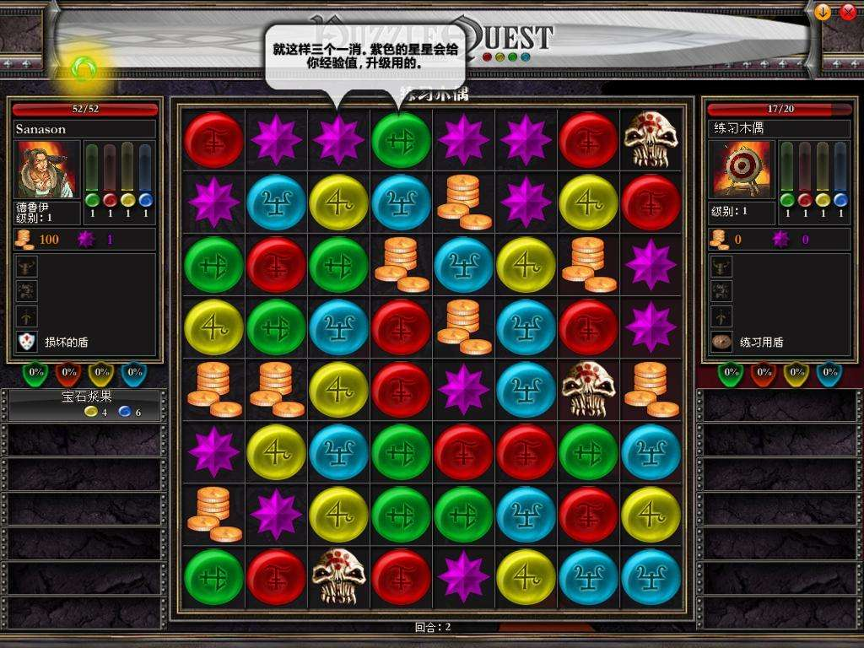
1 | 武侠题材的三消

2 | 三消方式 | 手指按下连线后进行消除，可以斜向链接。

3 | 核心体验 | 武侠回合RPG

 |  | 战斗三消部分
 |  |  |  |  |  | 1战斗信息 | 显示玩家的对战信息，类似文字mud，释放什么技能，之后考虑增加表现
 |  |  |  |  |  |  | a当前回合数
 |  |  |  |  |  |  | b下次发动回合剩余三消移动次数(和玩家的速度属性有关)
 |  |  |  | 战斗信息 | 角色信息
 |  |  |  |  |  | 2角色信息显示当前玩家状态、hp等等、

 |  |  |  |  |  | 3装备信息 | 显示目前玩家装备提供的属性，和装备特性，
 |  |  |  |  | 装备信息
 |  |  |  |  |  | 4技能信息 | 玩家目前参战时的技能，包含主被动、
 |  |  |  |  |  |  | 技能会依据玩家的三消结果进行自行充能，充能后提示释放，可选择自动释放
 |  |  |  | 三消部分
 |  |  |  |  | 技能信息 | 5三消部分 | 三消元素，物理、回复、防御、内功、闪避
 |  |  |  |  |  |  | 攻击 | 物理、内功
 |  |  |  |  |  |  | 辅助 | 回复、闪避
 |  |  |  |  |  |  | 防御 | 防御、闪避

 |  |  |  |  |  |  | 三消规则 | 链接元素玩家释放手指后，进行元素判定，有最小收集元素数量要求（参考puzzlecraft2）开始是5
 |  |  |  |  |  |  |  | 获取对应元素能量
 |  |  |  |  |  |  |  | 是否生成一个更高级的元素，有最小需要收集元素数量要求（参考puzzlecraft2）开始是7
 |  |  |  |  |  |  |  | 依据当前的环境补满剩余空格，（依据战斗阶段 例如前中后 生成的内容会有所不同）
 |  |  |  |  |  |  | 战斗规则 | 同元素才能链接，在某些特定情况（修炼特殊内外功时），至多可以链接两种元素
 |  |  |  |  |  |  |  | 收集元素会增加技能的充能条

 |  |  |  |  |  |  | 释放技能 | 主动技能判定发生伤害结算
 |  | 玩家属性 | later |  |  |  |  | 被动技能判定触发条件
 |  |  | 臂力 |  |  |  |  | 判定主动技能之间的combo效果 |  |  | 满足特定条件可以放大招
 |  |  | 悟性
 |  |  | 根骨
 |  |  | 敏捷 |  |  | 举个例子
 |  |  |  |  |  |  | 武当派
 |  |  |  |  |  |  |  | 外功 | 装备剑时 物理->刺 不装备时 物理->拳
 |  |  |  |  |  |  |  | 太极拳 | 挤字决 | 拳5 |  | 伤害10
 |  |  |  |  |  |  |  |  | 震字决 | 拳3内4 |  | 伤害5眩晕效果
 |  |  |  |  |  |  |  |  | 乱环决 | 拳5内2防1 |  | 伤害12下次伤害+5
 |  |  |  |  |  |  |  |  | 阴阳决 | 拳5内5 |  | 伤害15下次无视防御
 |  |  |  |  |  |  |  |  | 无极决 | 大招-连续发动挤字决乱环决和阴阳决后发动 |  | 伤害20
 |  |  |  |  |  |  |  | 太极剑 | 缠字决 | 剑5内2 |  | 伤害13
 |  |  |  |  |  |  |  |  | 连字决 | 剑8内4 |  | 伤害16
 |  |  |  |  |  |  |  |  | 三环套月 | 剑8内5闪3 |  | 伤害10*3
 |  |  |  |  |  |  |  |  | 无极剑 | 大招-连续发动连字决和三环套月后发动 |  | 伤害50
 |  |  | 文曲星 | 英雄坛说 |  |  |  | 内功
 | 参考游戏 |  | 手机平台 | puzzle craft2 |  |  |  | 混元功 |  | 1内功和拳可以一起收 |  | 混元
 |  |  |  | hero emblems |  |  |  |  |  | 2拳、高级拳 -1~3
 |  |  | 电脑 | puzzle quest 下面截图就是战神的挑战 |  |  |  |  |  | 3可以生成高级拳
 |  |  |  | 太吾绘卷 |  |  |  | 纯阳功 |  | 1剑和内可以一起收 |  | 纯阳
 |  |  |  |  |  |  |  |  |  | 2高级剑、高级内-1~3
 |  |  |  |  |  |  |  |  |  | 3可以生成高级内

 |  |  |  |  |  |  |  | 轻功 | later

